Help & FAQ
Clarifications |  | FAQ |  | FAQ |  | FAQ |  | FAQ
created_time | El formato varía. Si la publicación es muy reciente, tendrá el siguiente formato: (día de mes hace h horas o m minutos) | ¿Cómo obtener el post_id? |  | ¿Cómo obtener el page_id? |  | ¿Cómo obtener el page_name_id? |  | ¿Cuál es la diferencia entre page_name, page_name_id y page_id?
 | Si la publicación no es tan reciente, tendrá el siguiente formato: (día de mes a las hh:mm) siendo hh en formato 24 hrs. Esto aplica para publicaciones dentro del año en curso | ¿Qué es? | El post_id existe tanto en la estructura del post como en la estructura comments. Ambos tienen la misma utilidad, idintificar la publicación, pero se consiguen de manera diferente. | ¿Qué es? | El page_id es un identificador numérico que Facebook utiliza para reconocer una página dentro de su plataforma. | ¿Qué es? | Este campo tiene que más que ver con el page_name que con el page_id que acabamos de ver... | Ciertamente tienen nombres similares, pero hay diferencias entre ellos. Seguiremos tratando el ejemplo de Cambrigde.
 | Si la publicación no es del año en curso, entonces tendrá este formato: (día de mes de año) |  | Para comments es un simple campo autoincremental, empezando dese 1. Para post se consigue de la siguiente manera: |  | Si este identificador lo escribimos despues de "https://www.facebook.com/" dicha URL nos redirigirá a la página con ese identificador. |  | Siguiedo el ejemplo de Cambridge University Press España, muchas páginas pueden llamarse así, pero existe un identificator único en formato String que lo distingue. Este identificador podemos encontrarlo de diferentes formas. | page_name | Recordemos que es el nombre visible, público de la página: Cambridge University Press España
page_name_id | Cuando estás en el muro de una página/una figura/un amigo/ o tu mismo perfil, en la URL, después de www.facebook.com/ eso que aparece es lo que viene aquí | Paso 1 | Tomaremos como ejemplo a la publicación de la pestaña "Example". Estando en Facebook, en una PC o laptop, nos dirigimos a la publicación hacemos clic a los tres puntitos horizontales en la parte superior derecha. |  | Existen dificultades para encontrarlo en el navegador web Firefox, pero en Google Chrome fue muy fácil. Los pasos a seguir en Google Chrome son los siguientes: |  | La primera de ellas ya la conocemos, la expusimos en el FAQ que se llama "¿Cómo obtener el post_id?". Aunque aquí lo que nos interesaba era justamente el post_id, no el page_name_id. Bueno, la cuestión es que podemos seguir esos pasos y en el paso final (paso 3), el string que se encuentra entre facebook.com/ y /posts/ es el page_name_id. En este caso sería CambridgeUniversityPressEsp. | page_name_id | Es el identificador único tipo String que usa Facebook para mantener páginas con nombres iguales, distinguibles, además, es fácilmente econtrable en la URL: CambridgeUniversityPressEsp
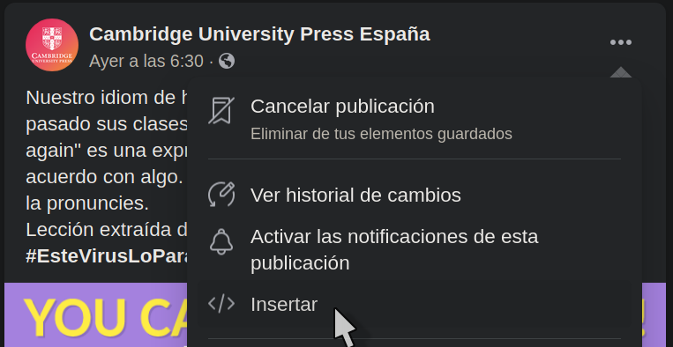
 |  |  |  | Paso 1 | Entramos a la página de nuestro interés. Para este ejemplo, Cambridge University Press España |  | Pero hay una forma más fácil de conseguirlo. | page_id | Es el identificador único tipo Numérico que usa Facebook para identificar a una página de su plataforma. Es más difícil de encontrar: 101730849987302
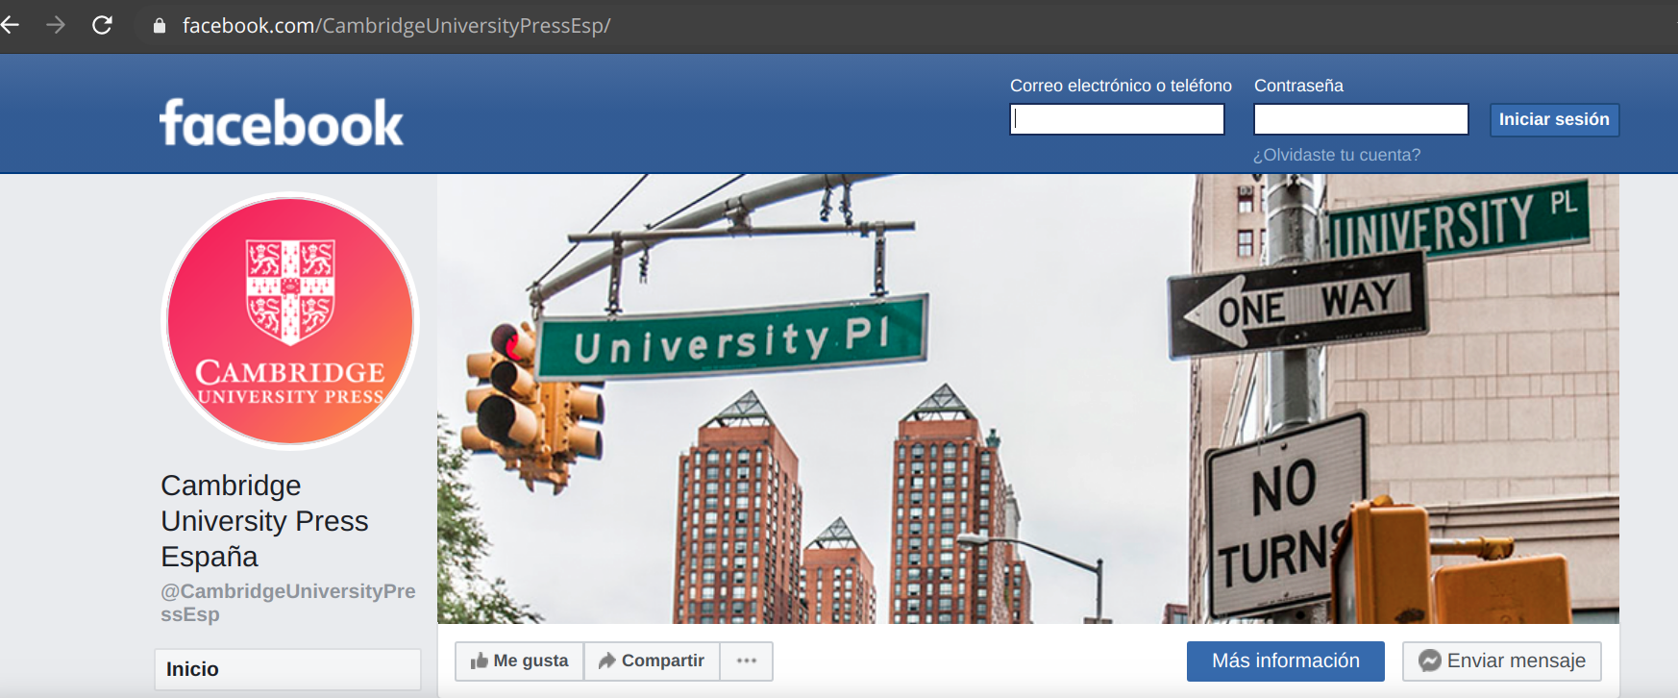
Color Code |  |  |  |  |  | Paso 1 | Entramos a la página de nuestro interés. Para este ejemplo, Cambridge University Press España
Color | Significado
 | Este campo ya existía en su Fuente Original, pero fue renombrado para mejorar su comprensión
 | Estos campos fueron agregados. No existía en su Fuente Original
 | El campo está sin modificar, tal y como aparecía en su Fuente Original
 | Estos campos fueron propuestos por la maestra Cano
 | Este color es usado cuando se está dando una recomendación

Original Source
GitHub | https://github.com/jbencina

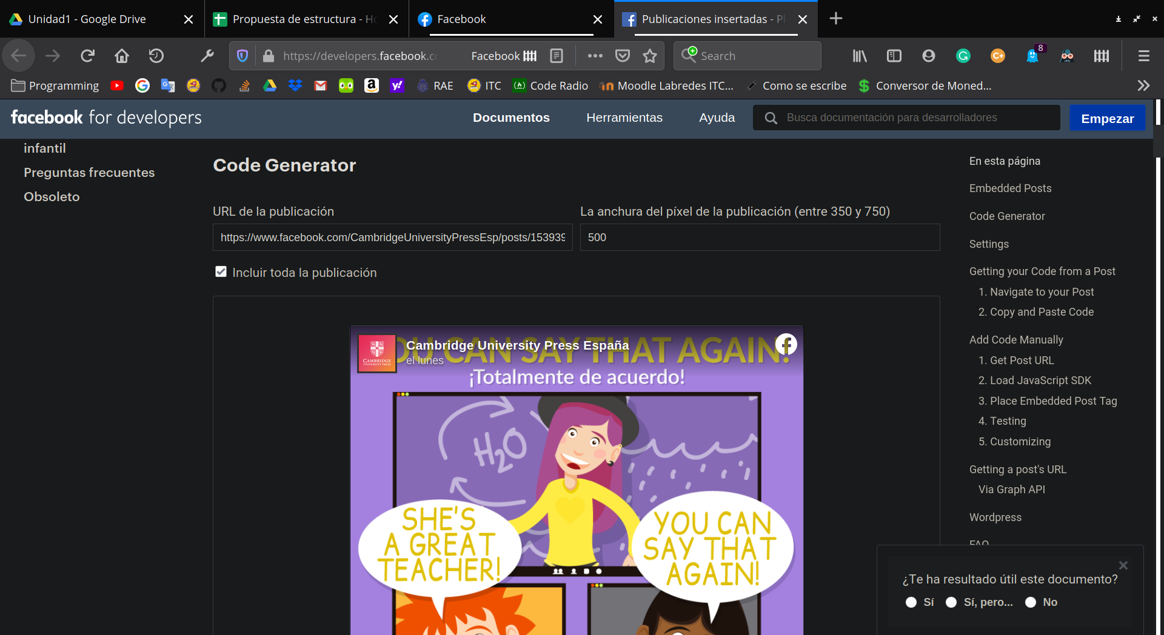
Still have questions?
Si aún tienes dudas, ¡contáctame! Brandon I. Pérez Sandoval. |  | Paso 2 | Haz clic en Insertar. Te llevará a una nueva página llamada "Facebook developers"
WhatsApp | 312-152-62-04 |  |  | Paso 2 | En la página, utilizamos la combinación de teclas ctrl + u o también podemos escribir justo al principio de la URL la palabra view-source:
e-mail | 15460481@itcolima.edu.mx |  |  |  |  | Paso 2 | Nos dirigimos a la URL y justamente todo lo que hay después de facebook.com/ es el page_name_id.
 | 15460481@colima.tecnm.mx

 |  |  |  | Paso 3 | Esto nos va a enviar a una página con mucho contenido HTML crudo. Ahora presionamos la combinación de teclas ctrl + f, para buscar dentro de esta página.

 |  |  |  | Paso 4 | A partir de aquí, hay dos opciones de búsqueda
 |  |  |  | a) | Buscamos la palabra pageID
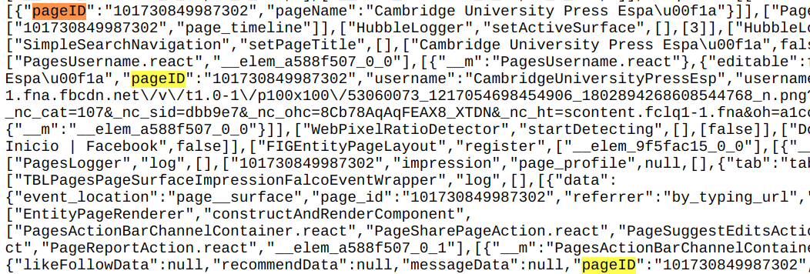

 |  | Paso 3 | Ubica la parte Code Generator. Luego ubica URL de la publicación. Todo lo que esté después del último "/" es el post_id.

 |  |  |  | ... | Ahí lo tenemos. Esos números (sin las comillas) después de "pageID": son lo que necesitamos. El pequeño inconveniente es que no es el único resultado (en esta ocasión me dieron 11 resultados)

 |  | (Recuerda que sólo necesitas hacer este proceso 1 vez por post, para los comentarios es tan sólo un campo autoincremental) |  | b) | Buscamos la palabra al:android:url

 |  |  |  | ... | El lado positivo con esta segunda búsqueda es que existe normalmente 1 único resultado. En esta ocasión, lo que está entre content"fb://page/ y ?referr=app_link" es lo que necesitamos.
 |  |  |  |  | Si nos fijamos bien, con ambos métodos obtenemos los mismos resultados.

 |  |  |  | Comprobación | El page_id de Cambridge University Press Esapaña es 101730849987302. ¿Qué pasará si escribimos en nuestro navegador...
 |  |  |  |  | http://www.facebook.com/101730849987302

 |  |  |  | ¡Puedes probarlo tú mismo!

 |  |  |  | (Recuerda que este proceso lo harás 1 sola vez por cada institución/página/personaje que estés analizando)

Example
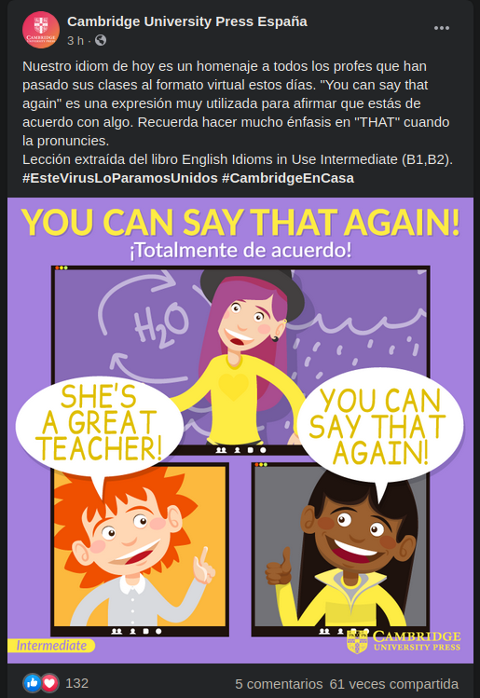
Example - Post |  | Example - Comments |  | Sample Image
Atributo | Descripción | Atributo | Descripción
created_time | 23/03/2020 | created_time | 23/03/2020
repost_content | None | from_page_name_id | jose.a.artero.7
repost_link | None | from_name | José Antonio Blanco Artero
message | Nuestro idiom de hoy es un homenaje a todos los profes que han pasado sus clases al formato virtual estos días. "You can say that again" es una expresión muy utilizada para afirmar que estás de acuerdo con algo. Recuerda hacer mucho énfasis en "THAT" cuando la pronuncies. Lección extraída del libro English Idioms in Use Intermediate (B1,B2). #EsteVirusLoParamosUnidos #CambridgeEnCasa | message | You can say that again' in Andalusian Spanish is 'aro' or 'no ni ná'
page_id | 101730849987302 | post_id | 1
page_name | Cambridge University Press España | parent_post_id | 1539399502887089
page_name_id | CambridgeUniversityPressEsp | gender | H
post_id | 1539399502887089 | react_angry | 0
react_angry | 0 | react_haha | 2
react_haha | 0 | react_like | 1
react_like | 116 | react_love | 0
react_love | 12 | react_sad | 0
react_sad | 0 | react_wow | 0
react_wow | 0
shares | 60
 |  | created_time | 23/03/2020
 |  | from_page_name_id | CambridgeUniversityPressEsp
 |  | from_name | Cambridge Univeristy Press España
 |  | message | https://media1.tenor.co/images/5b4a3ee63e79b71aeeb3fb068ce13b99/tenor.gif?itemid=5892980
 |  | post_id | 2
 |  | parent_post_id | 1
 |  | gender | -
 |  | react_angry | 0
 |  | react_haha | 0
 |  | react_like | 0
 |  | react_love | 0
 |  | react_sad | 0
 |  | react_wow | 0

